상품제안서
테팔 비스트브라운 2종 세트(후라이팬 24cm, 웍 28cm) | 상품코드: S23714

 |  |  |  |  |  |  | 02-713-8555 | www.synergygift.co.kr
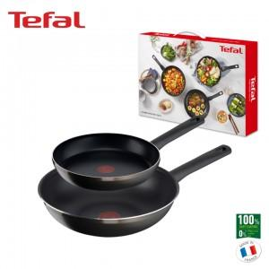

【상세/제작정보】

【인쇄/포장옵션】 | 스티커 / 개별 케이스

【공급단가】 | 수량 | 20~ | 50~ | 100~ | 300~ | 500~
*VAT별도 | 단가 | 53,900원 | 51,970원 | 50,050원 | 48,120원 | 46,200원

【상품 URL】 | https://www.synergygift.co.kr:443/src/goods_detail.php?gdno=23714

